设备调查表优化项
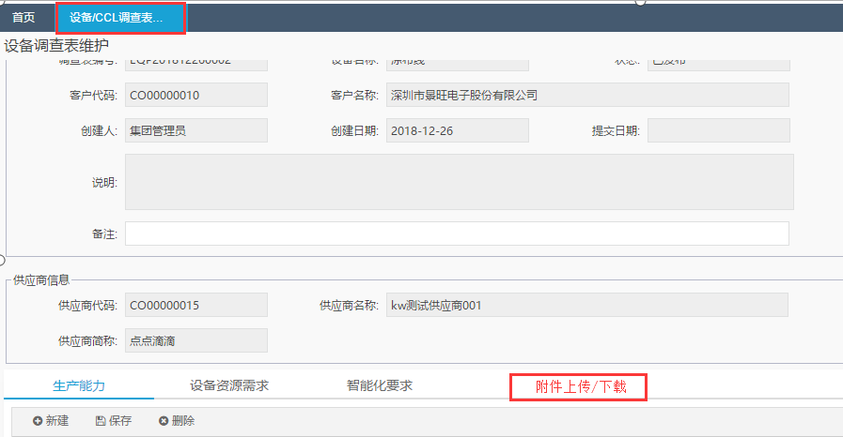
设备调查表优化项：
1.我发出的设备调查表/设备调查表审批需增加导出PDF功能，如下图：
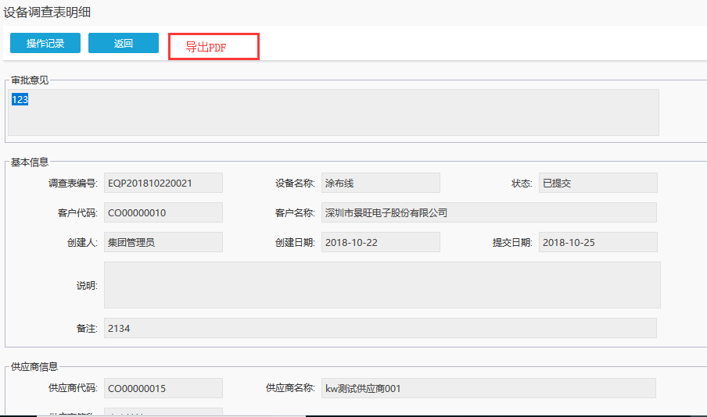

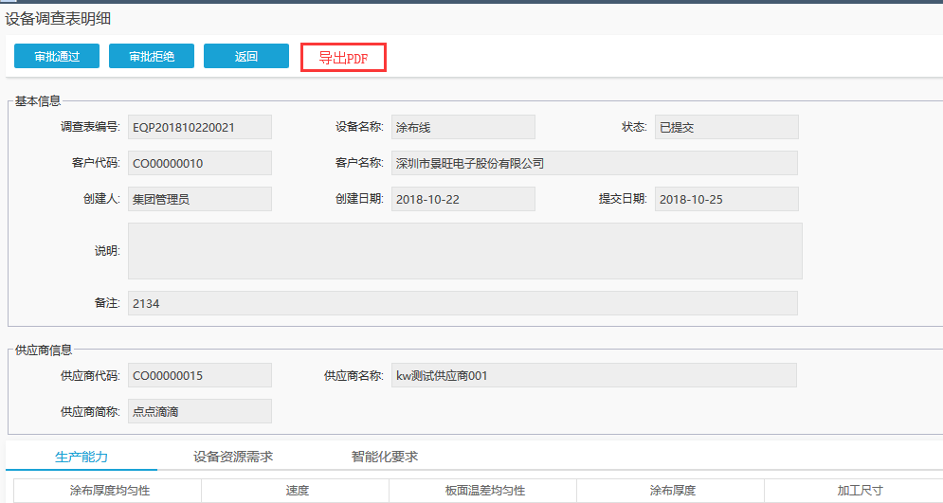

2.供应商维护设备调查表时需支持附件上传功能，上传后采购方在审核时支持下载查看

